Oppskrift
Hot Chili Garlic sauceHot Chili Garlic sauce
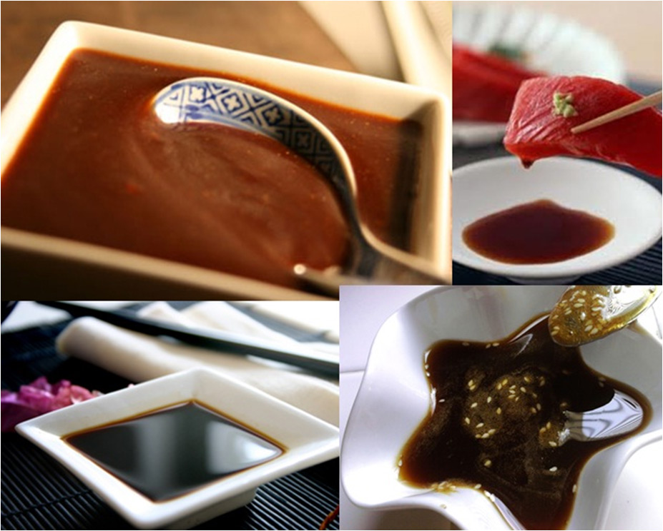

Ingrediensene mikses sammen og benyttes etter ønskeIngrediensene mikses sammen og benyttes etter ønske
Number of servingsNumber of servings | 1
EPDEPD | ProductProduct | Per servingPer serving |  | TotalTotal |  | QtyPerPackQtyPerPack | PackSizePackSize | PackUnitPackUnit | PackagingPackaging | ItemsItems
27856732785673 | Woksaus Chili Garlic *(Bløtdyr,Fisk,Gluten,Hvete gluten,Sesamfrø,Soya,kan inneholde spor av Nøtter,Kasjunøtter,Peanøtter)Woksaus Chili Garlic *(Bløtdyr,Fisk,Gluten,Hvete gluten,Sesamfrø,Soya,kan inneholde spor av Nøtter,Kasjunøtter,Peanøtter) | 0.1 | ll | 0 | ll | 6 | 1 | ll | 6x1l6x1l | 0
42620364262036 | Sambal Oelek Sambal Oelek | 0.008 | kgkg | 0 | kgkg | 6 | 1 | kgkg | 6x1kg6x1kg | 0

 | * Allergens* Allergens

